Solicitud gráfica
 | Área: | Matemáticas |  |  | Fecha:
 | Grado: | 9 |  |  | 2015-12-08
 | Título del tema: | banco de actividades |  |  | ¿Cuaderno de estudio o recurso? | Recurso
 | Editor: | Luisa Fernanda Nivia |  |  | Motor del recurso | M101

 | Código guión o recurso: | MA_09_06_CO | ← Para determinar este código, visite la hoja de Ayuda
 |  |  |  |  | ESPECIFICACIÓN DE ARCHIVOS A ENTREGAR
Núm. | Archivo Shutterstock o ruta en web | Imagen para: | Tipo | Ubicación de la imagen en el recurso M101 | Nombre imagen SMALL | Tamaño imagen SMALL | Nombre imagen ZOOM | Tamaño imagen ZOOM | Descripción | Observaciones
IMG01 | Imagen descrita en observaciones | Recurso M101 | Ilustración | Contenido | MA_09_06_CO_IMG01n.png | 286 x 286 px | MA_09_06_CO_IMG01a.png | 500 x 500 px |  | ecuación mostrada en la imagen.
IMG02 | 177770243 | Recurso M101 | Fotografía | Contenido | MA_09_06_CO_IMG02n.png | 286 x 286 px | MA_09_06_CO_IMG02a.png | 500 x 500 px |  | Imagen de un campo con una cerca
IMG03 | Imagen descrita en observaciones | Recurso M101 | Ilustración | Contenido | MA_09_06_CO_IMG03n.png | 286 x 286 px | MA_09_06_CO_IMG03a.png | 500 x 500 px |  | Tabla con cuatro columnas en la priemera de ellas va función, luego vértices, discriminante y raices, conservar las ecuaciones mostradas en la imagen.
IMG04 | Imagen descrita en observaciones | Recurso M101 | Ilustración | Contenido | MA_09_06_CO_IMG04n.png | 286 x 286 px | MA_09_06_CO_IMG04a.png | 500 x 500 px | 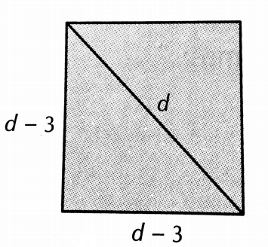 | Cuadrado de lado d - 3 y diagonal d
IMG05 | Imagen descrita en observaciones | Recurso M101 | Ilustración | Contenido | MA_09_06_CO_IMG05n.png | 286 x 286 px | MA_09_06_CO_IMG05a.png | 500 x 500 px | 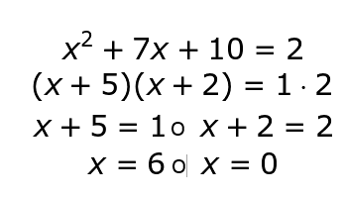 | Escribir sobre una nota.
IMG06 | Imagen descrita en observaciones | Recurso M101 | Ilustración | Contenido | MA_09_06_CO_IMG06n.png | 286 x 286 px | MA_09_06_CO_IMG06a.png | 500 x 500 px

